⑨車両の写真
 |  | 提出書類番号：⑨

車両の写真
 | 車両番号
 | 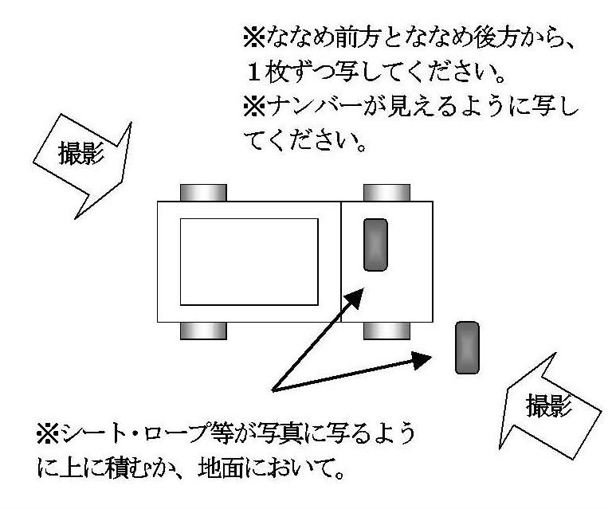 ( ななめ前方 )

 | ( ななめ後方 )

